IO関連図
クライアントマスタ

中古車販売システム登録
登録
最新の詳細情報
ログイン情報参照
ログイン情報更新
ログイン情報削除

ログイン情報
一覧表

備考

システム構成図
システム構成図 | システム名 | 中古車販売 | 作成者 | ユーホ |  | 修正者 | ユーホ
 | サブシステム名 | 画面ページ構成図 | 作成日 | 2022-11-02 |  | 修正日 | 2022-11-04
新規ボタンを押す
登録ページ
顧客情報入力
ログインページ
ユーザー名とパスワード入力
ログインボタンを押す

登録成功ページ
顧客交易ルール表す

 |  |  |  |  | ｖ
元替えを押す

客様を押す

管理者を押す
登録失敗ページ
再びログイン画面表示

顧客情報ページ
顧客情報を表す（一部）

削除を押す

顧客情報ページ
顧客情報を表す（全部）
改ページできる
パスワードWindows
管理者パスワード入力
削除ページ
顧客情報削除後画面表示

更新ボタンを押す

更新ページ
顧客情報更新後画面表示

サーバーサイト流れ図
システム構成図 | システム名 | 中古車販売 | 作成者 | ユーホ | 修正者 | ユーホ
 | サブシステム名 | サーバーサイト | 作成日 | 2022-11-02 | 修正日 | 2022-11-04

網頁數據提交后，以前端<form>action="ZhuceServlet"建立與後端Java聯係，與啓動ZhuceServlet類。
該類繼承Http數據接受屬性，以req為對象接受get網頁數據，set值交給User
ZhuceServlet類繼續執行，新建一個UserDaoImpl類中的對象ud,並用UserDao類boolean register來判斷賦值是否爲空。

如果寫入成攻，則在DBconn.addUpdDel(sql)方法中給I賦值true，並返回給register
在UserDaoImpl中執行對SQL數據庫的寫入，寫入數據從User類中得到
執行UserDaoImpl,以DBconn.init()建立與數據庫的鏈接

register值交給ZhuceSerlet對象如果為False顯示注冊失敗頁面，如果成功顯示登錄頁面

登録レイアウト

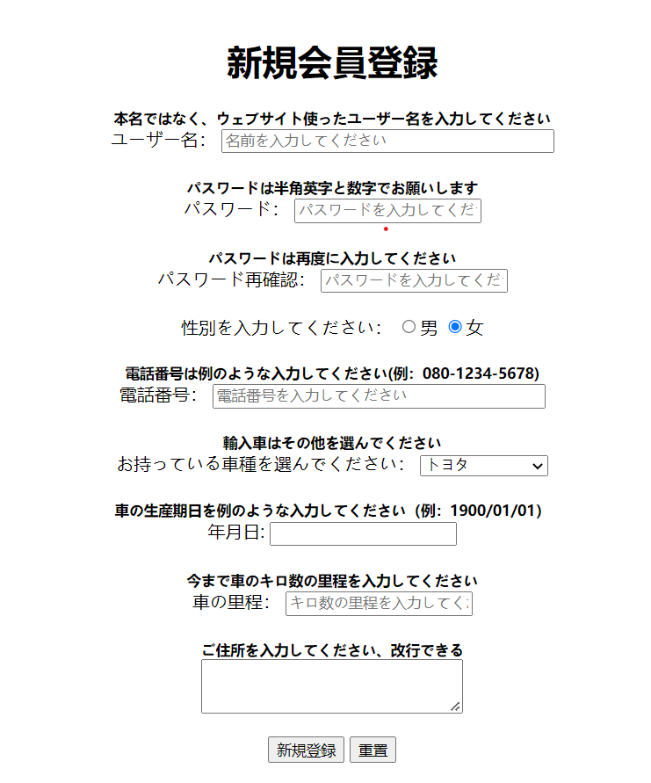
システム登録図 | システム名 | 中古車販売 | 作成者 | ユーホ | 修正者 | ユーホ
 | サブシステム名 | 登録画像 | 作成日 | 2022-11-02 | 修正日 | 2022-11-04

ログインレイアウト
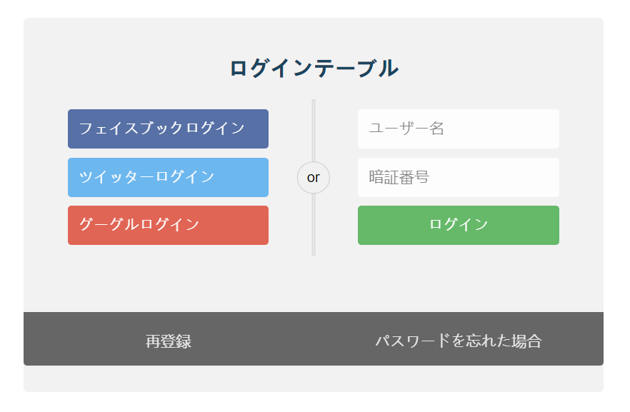
システム登録図 | システム名 | 中古車販売 | 作成者 | ユーホ | 修正者 | ユーホ
 | サブシステム名 | 登録画像 | 作成日 | 2022-11-02 | 修正日 | 2022-11-04

